ชีต1
Topic/Title | ไม่สามารถโพสคอมเมนต์ได้
Bug description | ไม่สามารถโพสคอมเมนต์ได้
Severity | Minor
Priority | Medium
Steps to repoduce | 1. ไปที่หน้่เว็บไซค์ https://academybugs.com/find-bugs/ 2. เลือกสินค้า 3. กรอกข้อความในช่อง Leave a Reply 4. กดปุ่ม Post Comment
Expected result | สามารถโพสคอมเมนต์ได้
Actual result | ขึ้นหน้าโหลดเเละไม่สามารถโพสคอมเมนต์ได้
Attachment/ Screenshot/ Video | 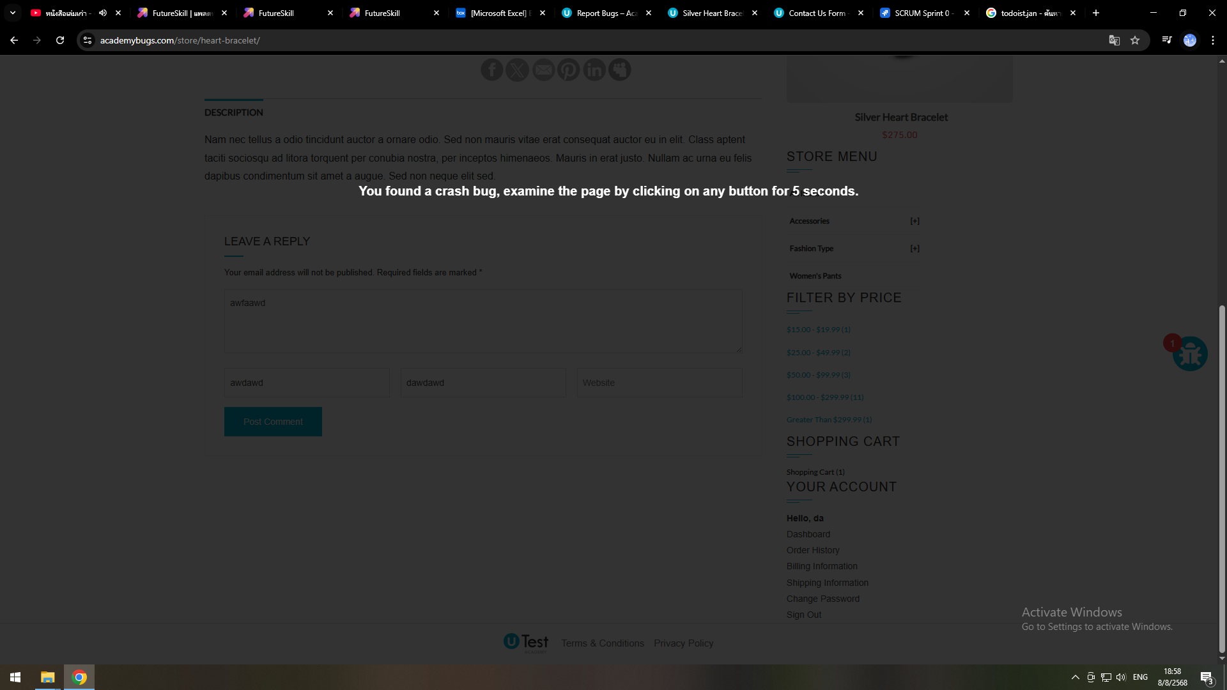
Test URL | Silver Heart Bracelet – AcademyBugs.com

